首期
TOREAD-首件（首批）检验报告书
订单类别 | 成衣 |  | 合同签订方 |  | 青岛润安源智能科技 |  | 生产工厂 | 青岛锦川
订单基础信息 |  |  | 生产•出货进度 |  |  |  | 指示•确认资料
款号 | TABBAK91183 |  | 合同交期 |  | 2023-03-31 |  | 产前确认样 |  | 有 | 无
品名 | 男士戈尔三层冲锋衣 |  | 上线日 |  | 2023-03-20 |  | 原辅材料卡 |  | 有 | 无
色/号型数 | 勇气红 天际蓝 |  | 缝制预计完成日 |  | 2023-04-01 |  | 大货面料确认样 |  | 有 | 无
订单数量 | 901 |  | 包装预计完成日 |  | 2023-04-03 |  | 印花、刺绣确认样 |  | 有 | 无
 |  |  | 预计发货时间 |  | 2023-04-06 |  | 洗唛、合格证指示资料 |  | 有 | 无
确认资料缺失内容说明：
【工艺确认】
原材料 | 正 | 误 |  | 印、绣花 | 正 | 误 | 无此工艺 | 洗水唛 | 正 | 误
辅料使用 | 正 | 误 |  | 胶膜工艺 | 正 | 误 | 无此工艺 | 合格证 | 正 | 误
制作工艺 | 正 | 误 |  | 压胶水压 | OK | NG | 无此工艺 | 缝纫用线 | 正 | 误
补充事项：
【面料品质确认】
物性检测 | OK | NG |  | 面料颜色 | OK | NG |  | 互染测试 | OK | NG
外观查验 | OK | NG |  | 面料缸差 | OK | NG |  | 水洗缩率 | OK | NG
问题描述：
【裁剪完成情况】
①裁剪完成比例（%）：
号型 颜色 | XXS | XS | S | M | L | XL | XXL | XXXL | XXXXL | 未裁齐原因
黑色

【成品检查明细】★颜色、数量需要写清楚
黑色 901件

【规格确认】
①规格测量明细以插入附件形式列明，并注明洗前洗后规格
②规格异常情况 |  | 有 | 无 | 备注：
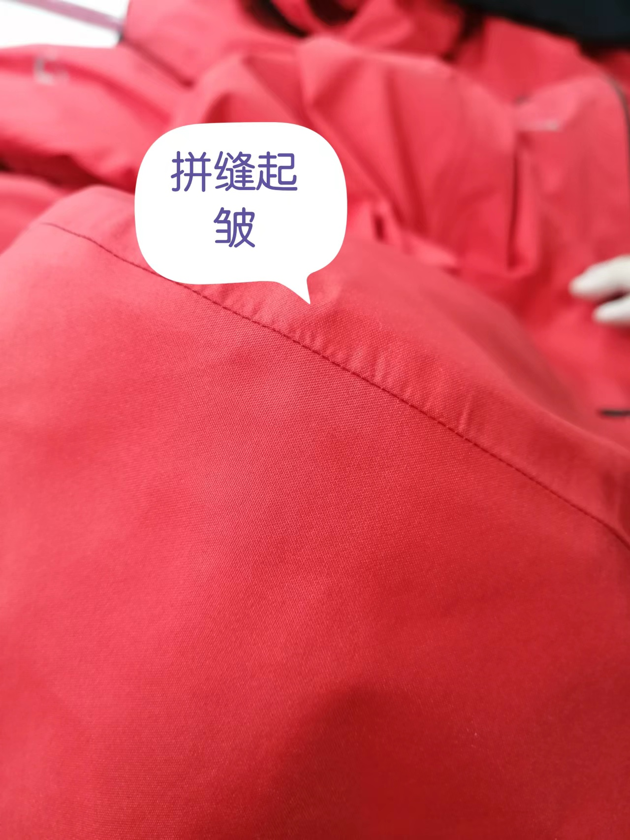
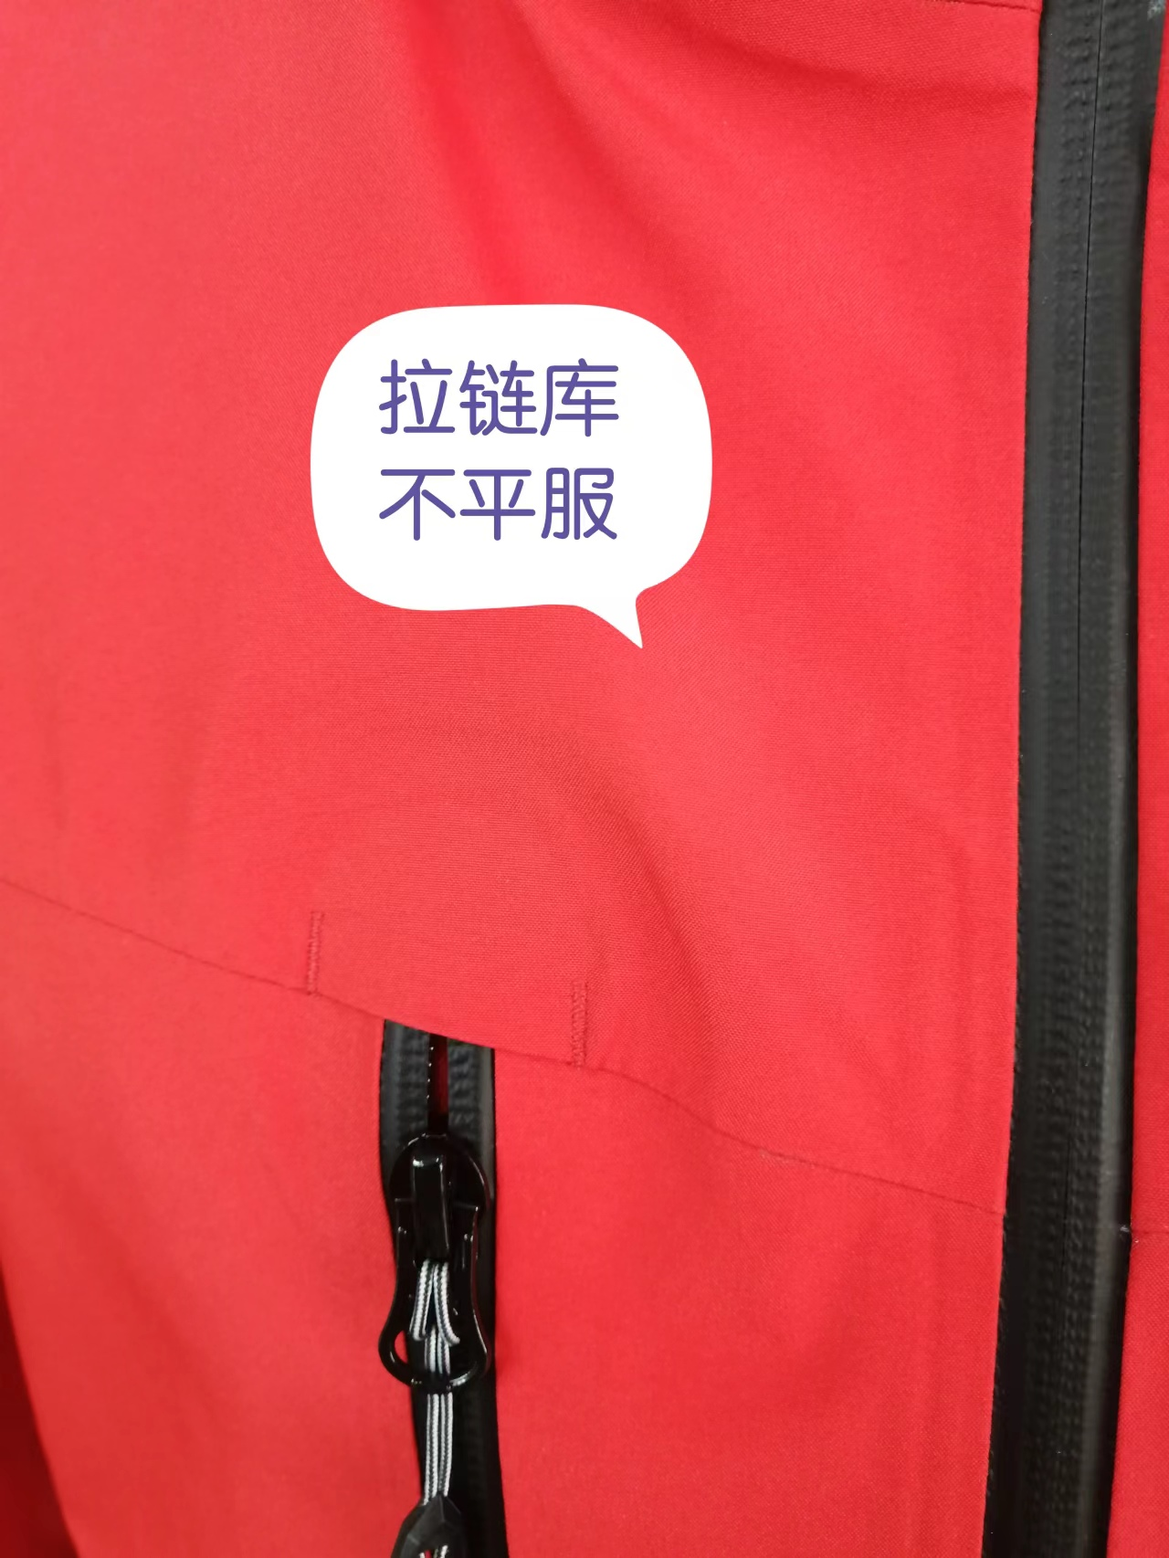
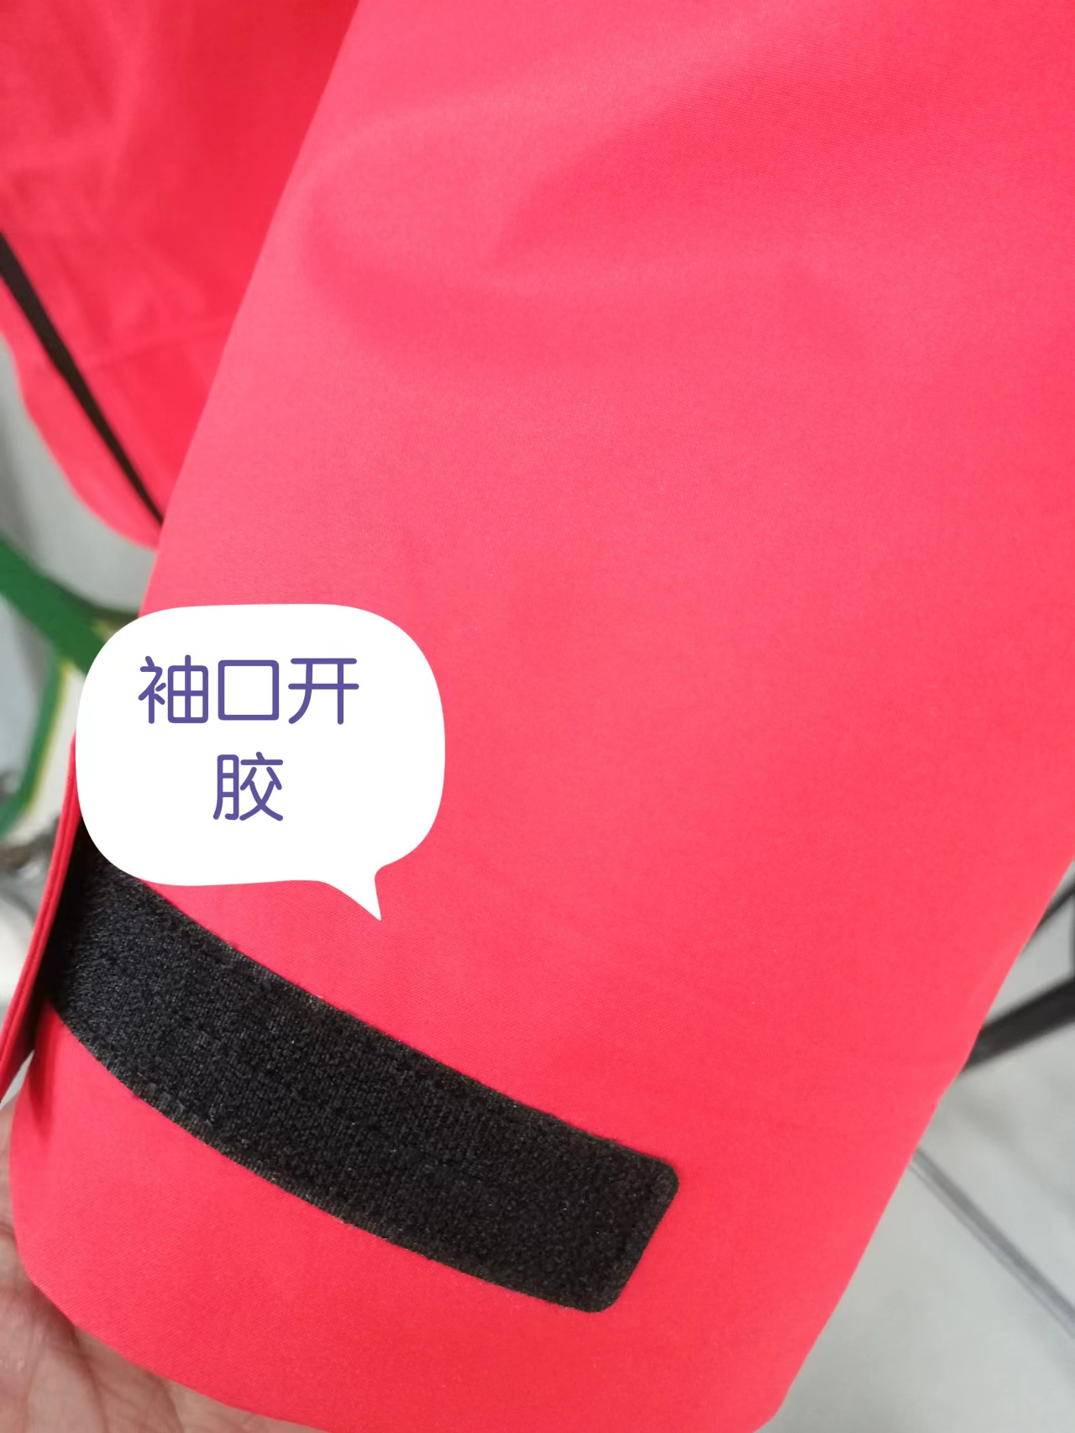
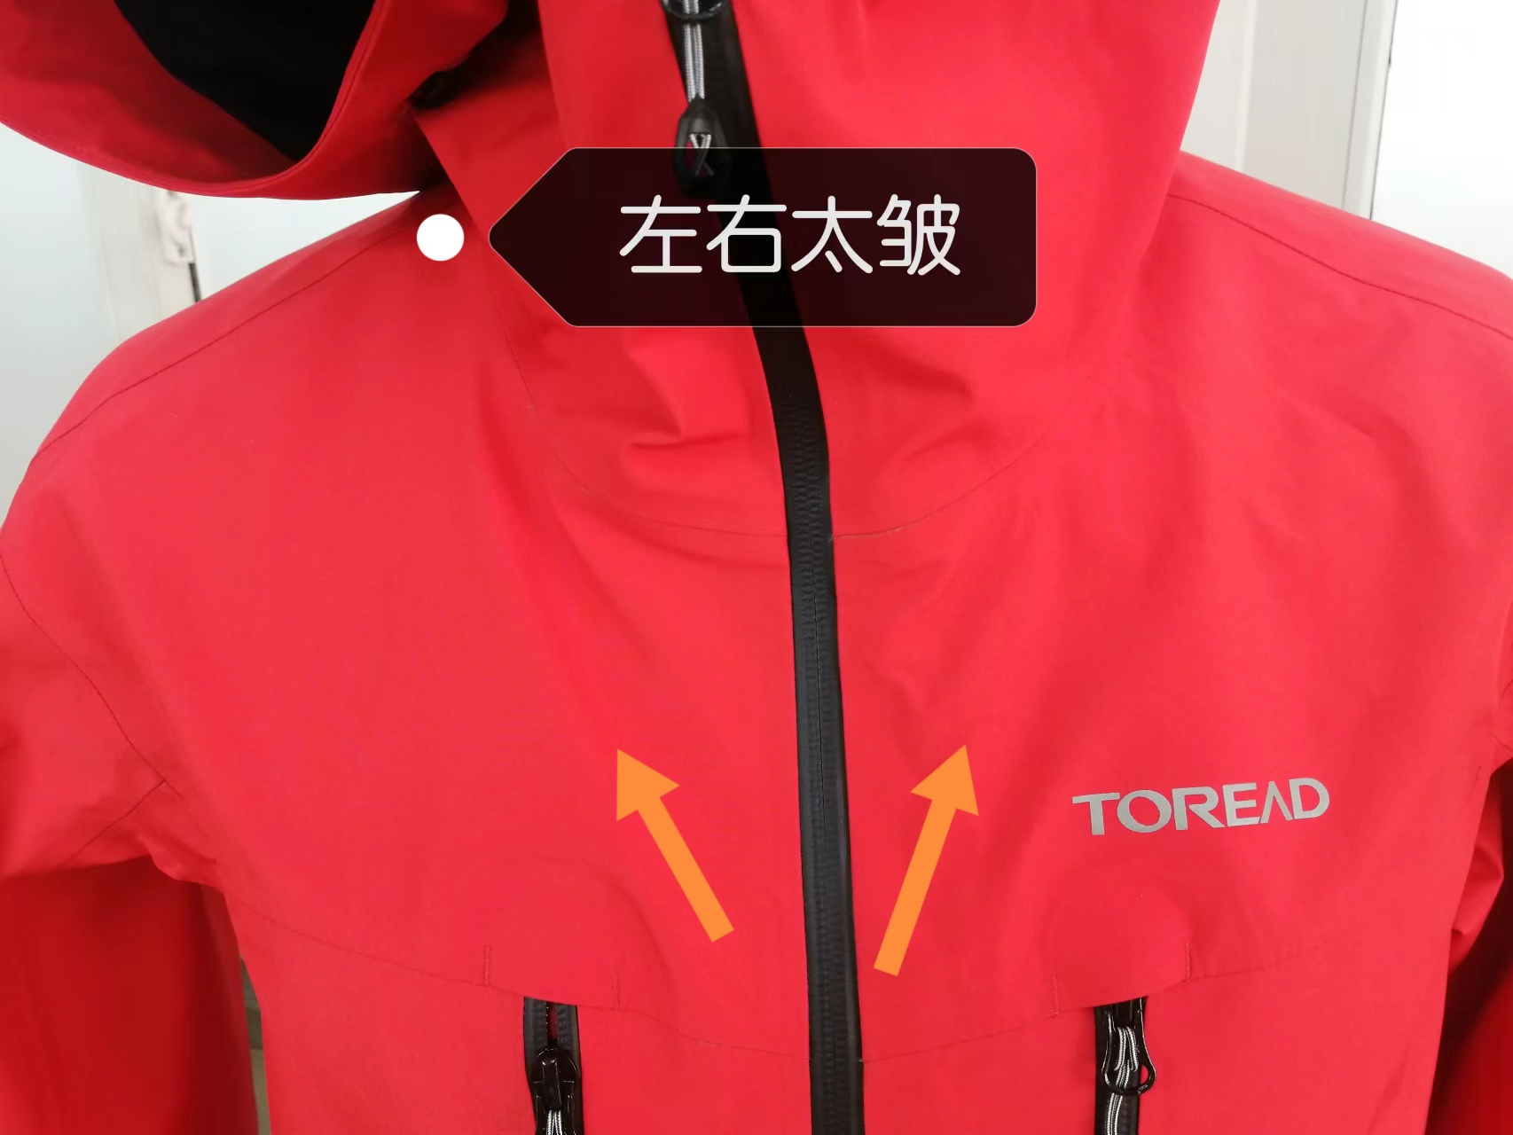
【问题点与指导项目】 ★的问题应添加照片说明（包括成品及半成品检查）
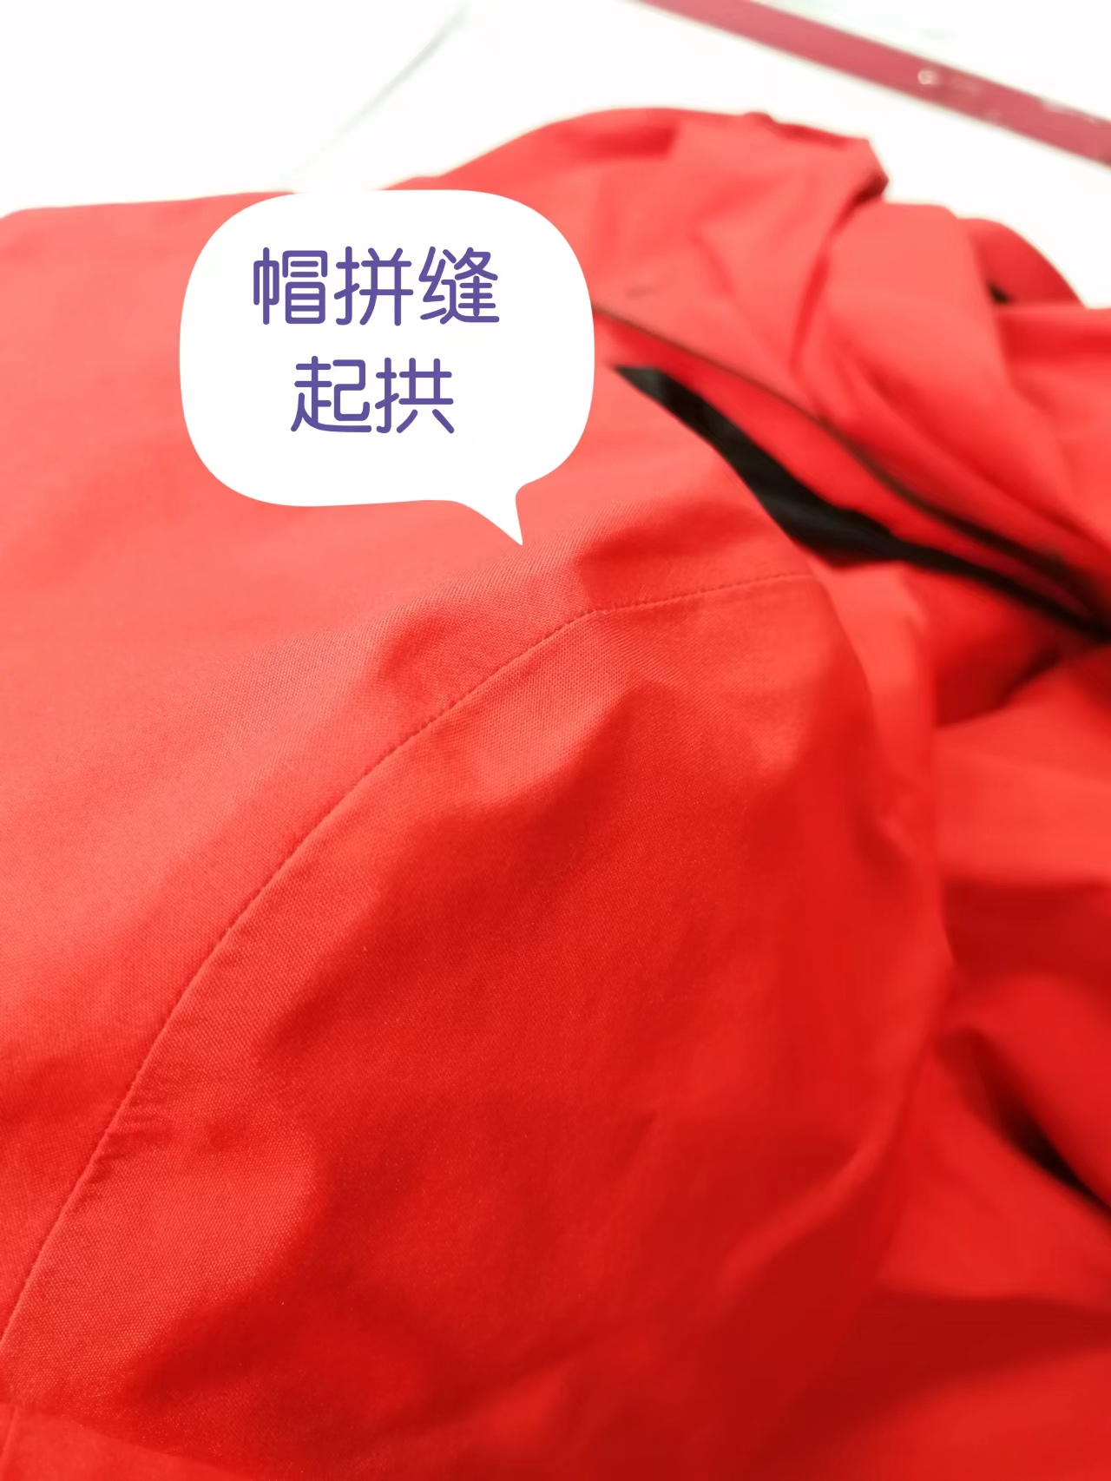
1.拼缝起皱
2.帽平服起拱
3.胸拉链库周围不平服
4.袖口开胶
5.前胸左右不平整

以上问题请及时改正。
【耐洗水确认】
粘衬 | OK | NG | 无此工艺 | 胶膜 | OK | NG | 无此工艺 | 扭曲 | OK | NG
印、绣花 | OK | NG | 无此工艺 | 压胶水压 | OK | NG | 无此工艺 | 水洗缩率 | OK | NG
补充事项：
【重大改善说明及整改复核时间】

检验部门 | 品质部 |  | 检验担当 | 王宪敏 | 查验时间 | 2023-03-20 | 工厂负责人 |  | 张贵娟
【整改结果】

检验部门 |  |  | 检验担当 |  | 复核时间 |  | 工厂负责人

尾期
QC出货报告书
订单类别 | 成衣 |  | 款号 | TABBAK91183 | 产品名称 | 男士戈尔三层冲锋衣 |  | 生产工厂 | 青岛锦川
订单数量 | 901 |  | 合同日期 | 2023-03-31 |  |  | 检验资料确认
色/号型数 | 勇气红 | 天际蓝 | 交货形式 | 入天津仓 |  |  | 面料第三方合格报告 |  | 有 | 无
验货次数 | 1 |  | 非直发 | 苏州库 | 天津库 | 直发 | 成品第三方合格报告 |  | 有 | 无
验货数量 | 901 |  | 入仓数量 | 900 |  |  | 中期检验报告 |  | 有 | 无

检验方式 | 全检 | 抽检 | 免检 | 复检 | 再复检
中期检验重大改善项目 |  | 有 | 无 | 改善结果 | 已改善
全色耐洗水测试 |  | 有 | 无 | 洗后结果 | 无异常 | 洗水前后缩量正常
【附属资料确认】
洗水唛 | 正 | 误 |  | 印、绣花 | 正 | 误 |  | 装箱数量 | 正 | 误
合格证 | 正 | 误 |  | 缝纫用线 | 正 | 误 |  | 箱唛表示 | 正 | 误
吊牌 | 正 | 误 |  | 包装方式 | 正 | 误 |  | 纸箱规格 | 正 | 误

【检验时成品完成情况及检验明细】
①成品完成比例（%）：95%
②检验明细：抽箱齐色起码各一箱，共抽10箱，抽验80件。
箱号：
勇气红：1, 3, 8, 13, 18.
天际蓝：25，27,32,37,42。

②规格异常情况 |  | 有 | 无
情况说明：
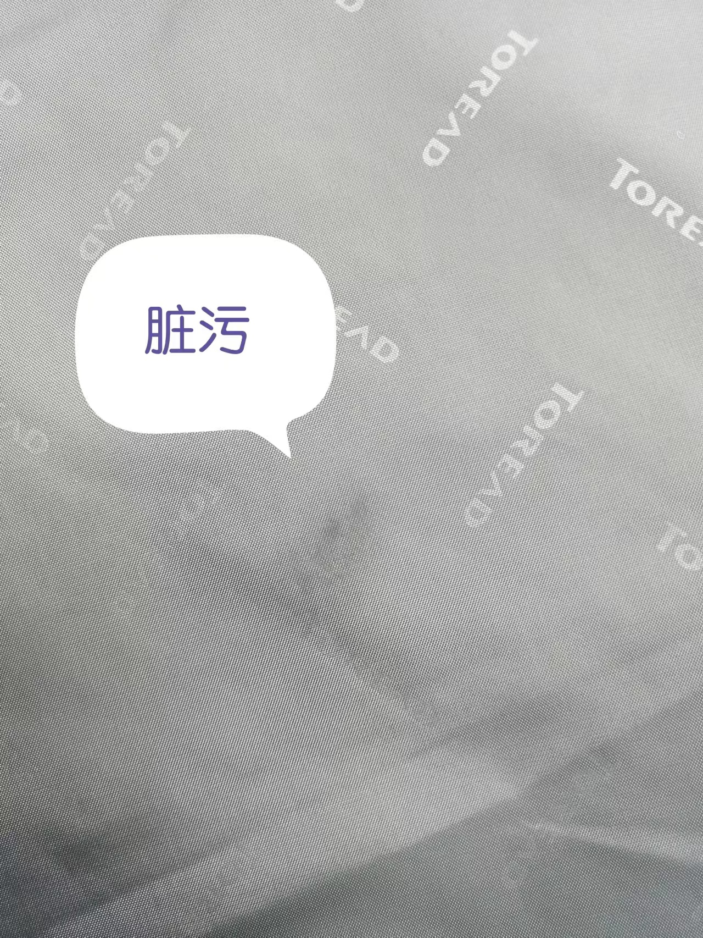
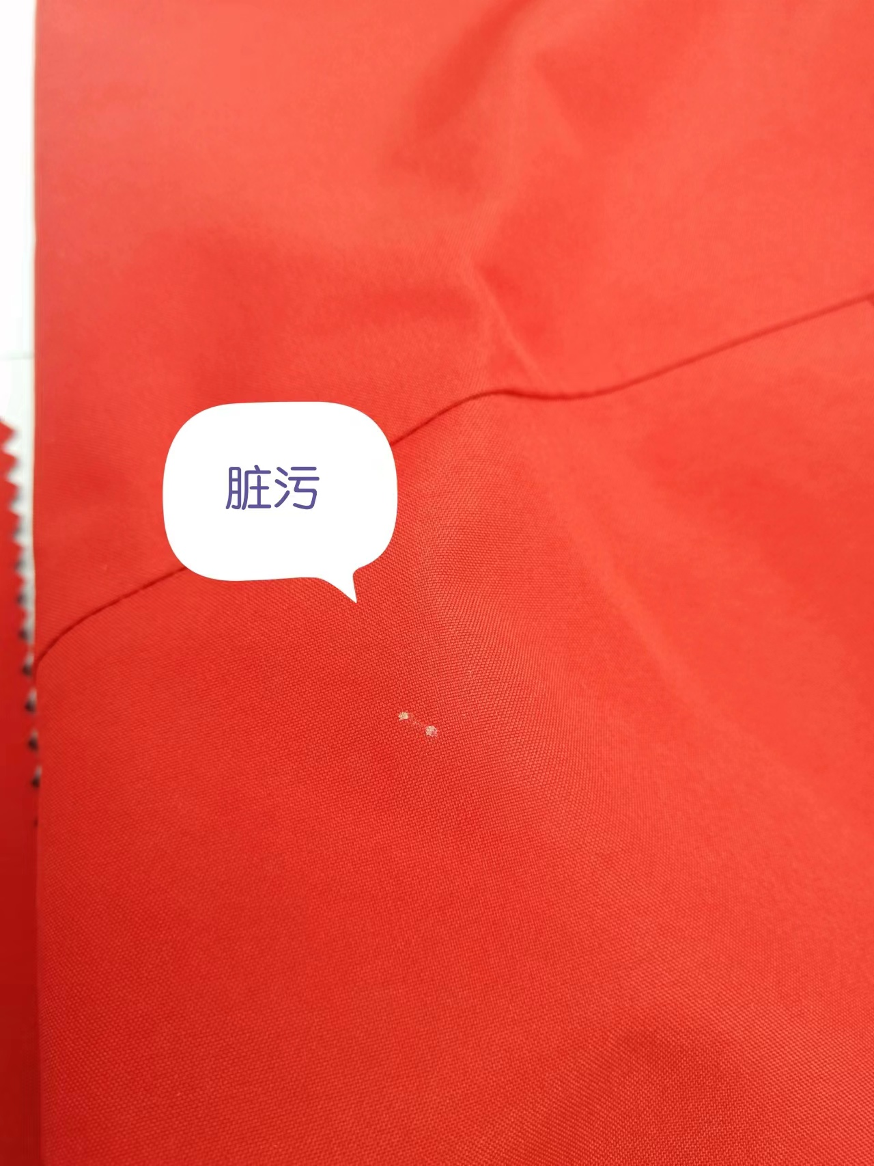
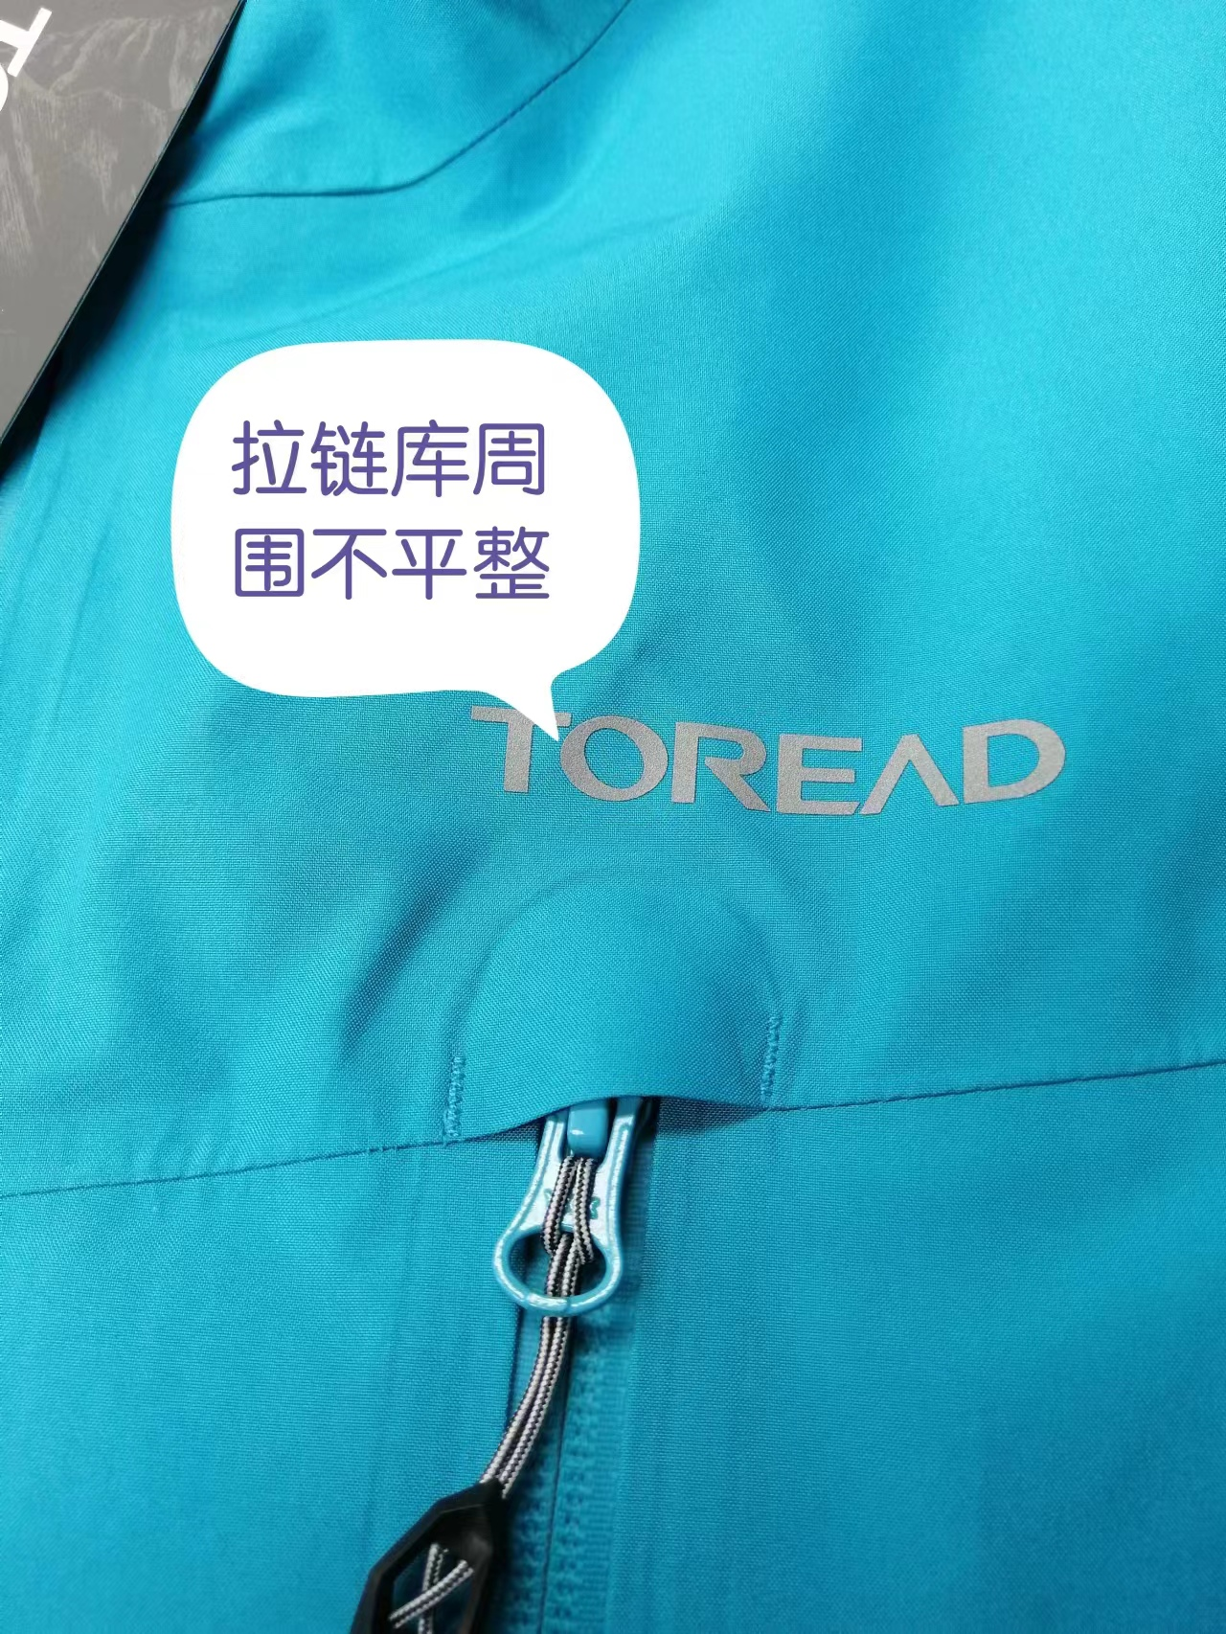
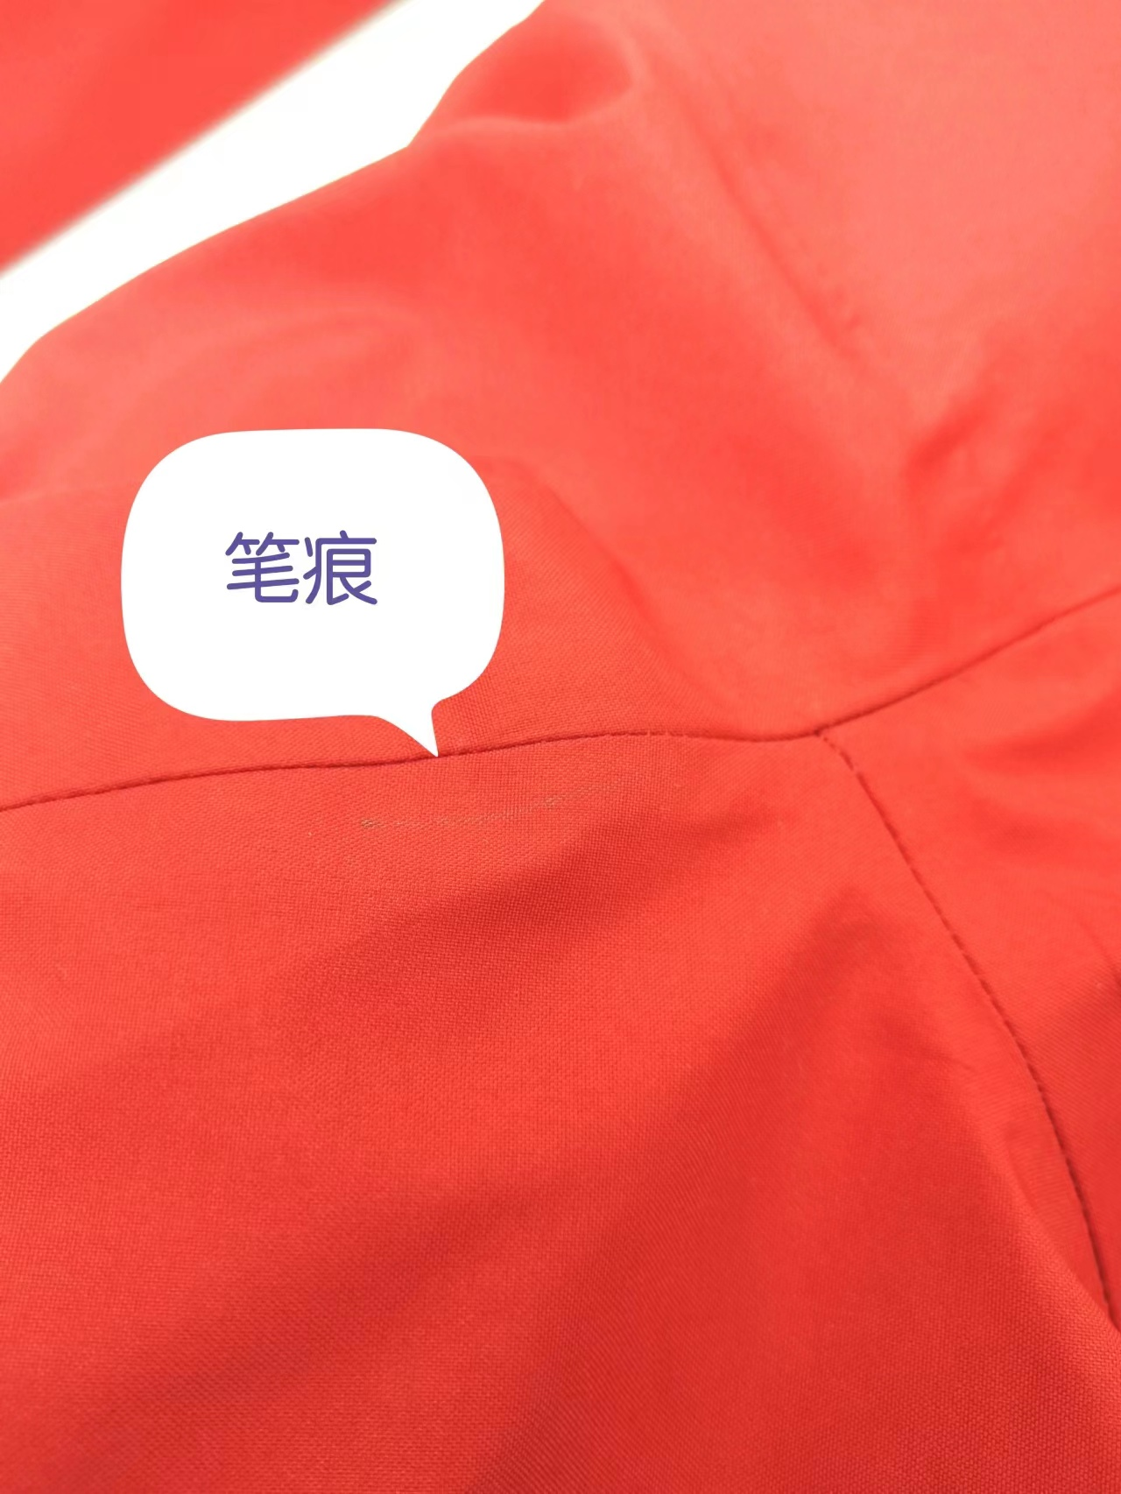
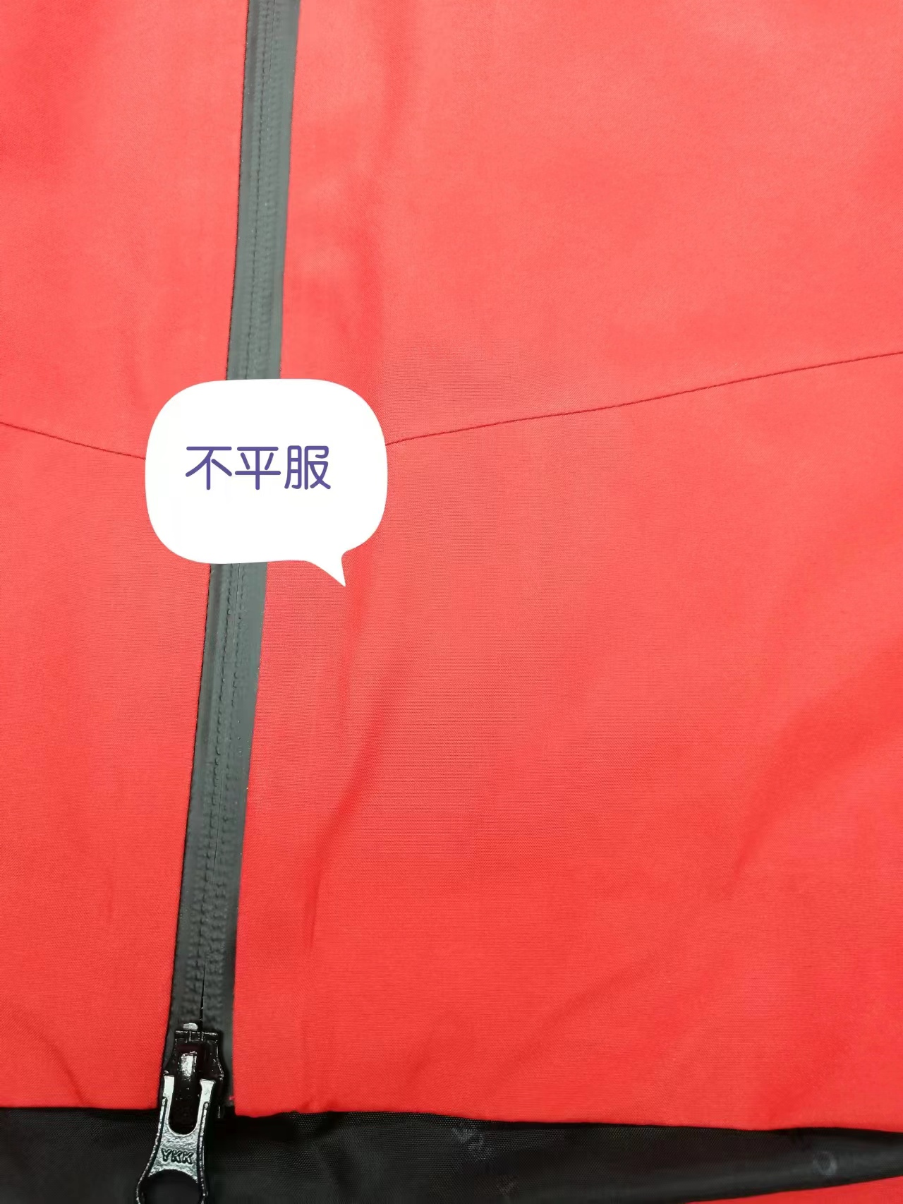
【问题点描述】
1.下摆上部不平整。
2.笔痕。
3.里布脏污。
4.拉链库周围不平服。
5.白斑 脏污。

【检验结果】
合格：（正常接收） |  |  | 不合格： |  | ①返工翻修 |  | ②让步接受 |  | ③拒绝接收
备注： | 请按照以上提出的问题点改正

检验部门 | 服装QC部门 |  | 检验人 | 王宪敏 | 查验时间 | 2023-04-03 | 工厂负责人 |  | 张贵娟

